CÁLCULOS
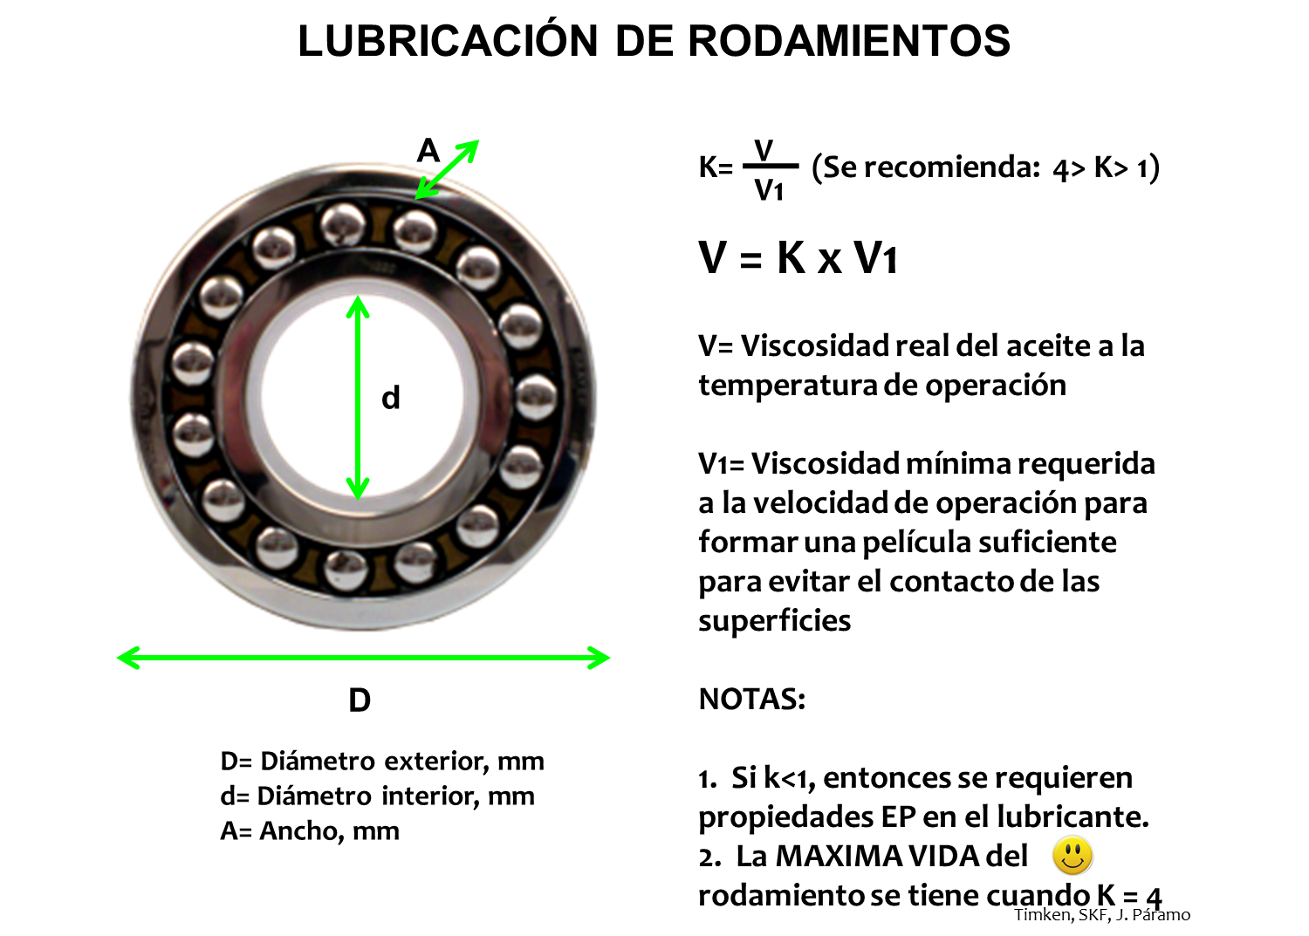
CÁLCULO DE LA VISCOSIDAD MÍNIMA PARA EVITAR CONTACTO METAL-METAL
LUBRICACIÓN ELASTOHIDRODINÁMICA (EHL) EN RODAMIENTOS

 | (Introduzca los datos en las celdas coloreadas en amarillo)

 | Revoluciones por minuto del rodamiento (rpm): |  |  |  |  | 1500
 | Diámetro exterior del rodamiendo (D) en mm: |  |  |  |  | 300
 | Diámetro interior del rodamiento (d) en mm: |  |  |  |  | 100
 | Diámetro promedio (Dm) = (D + d) / 2: |  |  |  |  | 200

 | Viscosidad mínima, V1 en cSt: |  |  |  |  | 9.7556159329
 | Kappa (K): |  |  |  |  | 4
 | Viscosidad real requerida a la temperatura de operación: |  |  |  |  | 39.022463732

 | Temperatura en la carcasa en el punto más cercano al rodamiento (C): |  |  |  |  | 50
 | Temperatura estimada del lubricante en el rodamiento (C): |  |  |  |  | 70

 | Grado ISO VG | A | B | Viscosidad Cinemática en cSt @ T °C |  | T en °C
 | 32 | 9.5318 | 3.7482 |  | 10.976974999 | 70
 | 46 | 9.4489 | 3.6978 |  | 14.559902283 | 70
 | 68 | 9.4119 | 3.665 |  | 20.015175868 | 70
 | 100 | 9.1162 | 3.5327 |  | 26.997019734 | 70
 | 150 | 8.9916 | 3.4678 |  | 37.44388318 | 70 | Lubricación de Precisión
 | 220 | 8.823 | 3.3866 |  | 52.166059701 | 70
 | 320 | 8.746 | 3.3442 |  | 69.860816403 | 70
 | 460 | 8.6428 | 3.2922 |  | 93.619602914 | 70
 | 680 | 8.5783 | 3.2556 |  | 127.40081834 | 70
APLICABILIDAD: PARA BASICOS PARAFINICOS DE IV SUPERIOR A 90 E INFERIOR A 120

